상품제안서
프렌드 원통형 휴대용 슬림 티슈 60매 | 상품코드: S45096

 |  |  |  |  |  |  | 02-713-8555 | www.synergygift.co.kr
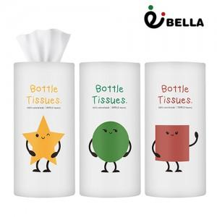

【상세/제작정보】

【인쇄/포장옵션】 | 실크, 스티커, DTF컬러필름 / 포장불가능

【공급단가】 | 수량 | 300~ | 1,000~ | 5,000~ | 10,000~ | 20,000~
*VAT별도 | 단가 | 885원 | 830원 | 790원 | 780원 | 765원

【상품 URL】 | https://www.synergygift.co.kr:443/src/goods_detail.php?gdno=45096

